상품제안서
와이즈핏 백라이트 온습도계 | 상품코드: S11888

 |  |  |  |  |  |  | 02-713-8555 | www.synergygift.co.kr
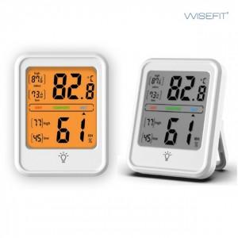 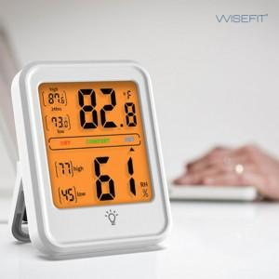 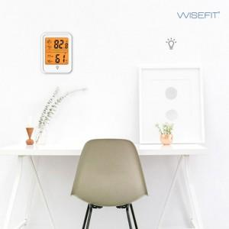

【상세/제작정보】

【인쇄/포장옵션】 | 스티커 / 포장지포장

【공급단가】 | 수량 | 100~ | 300~ | 500~ | 1,000~ | 3,000~
*VAT별도 | 단가 | 7,110원 | 6,850원 | 6,590원 | 6,320원 | 6,160원

【상품 URL】 | https://www.synergygift.co.kr:443/src/goods_detail.php?gdno=19670

